FMT Dashboard
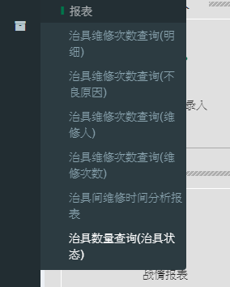
治具使用情况总计
2017-12-18 08:00:00 ~ 2017-12-19 08:00:00
序号 | 厂区 | OP类型 | 功能厂 | 制程 | 当前治具总数 | 当日新增 | 当日报废 | 当日送修数 | 当日领用数 | 待修数 | 应保养数 | 已保养数 | 未保养数
1 | WUXI_M | WUXI Metal |  | 组装1 | 4412 | 0 | 0 | 0 | 0 | 0 | 0 | 0 | 0
2 | WUXI_M | WUXI Metal |  | 组装2 | 0 | 0 | 0 | 0 | 0 | 0 | 0 | 0 | 0

Sheet1
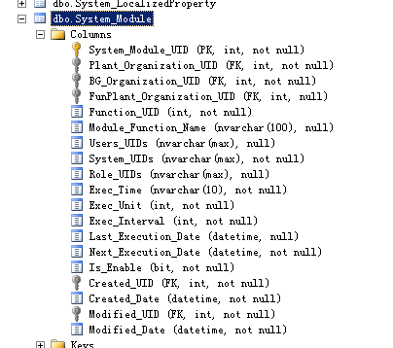
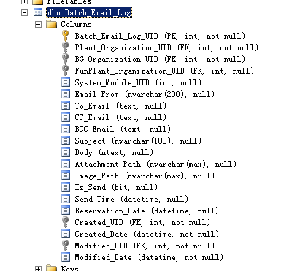
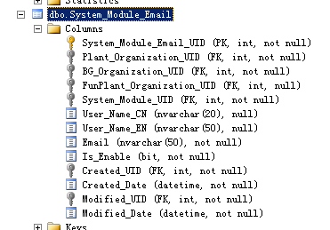
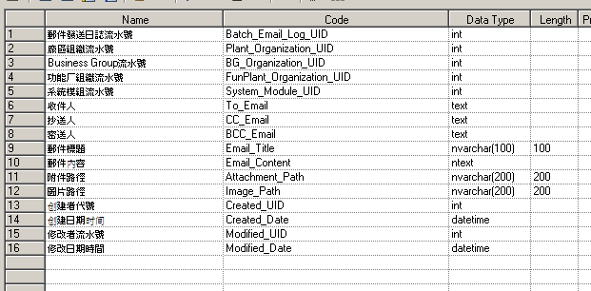
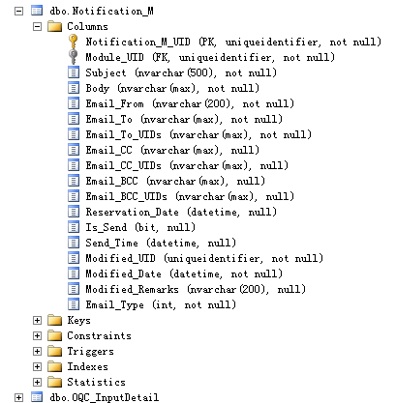
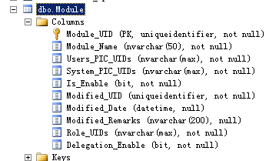
 |  | system_function_uid

 |  |  | Reservation_Date

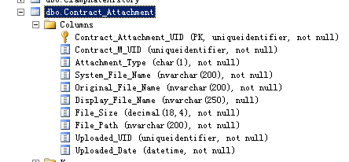

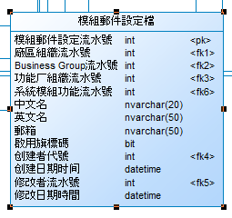

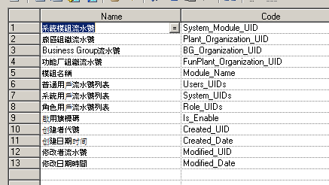
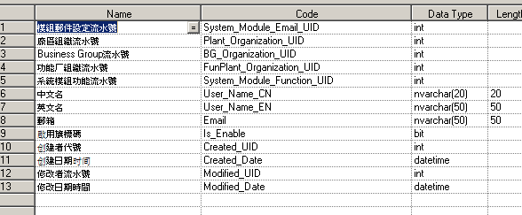

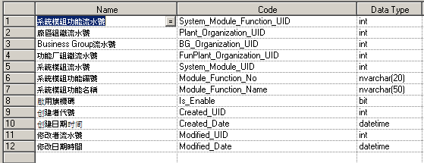

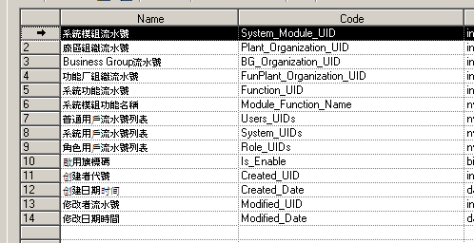
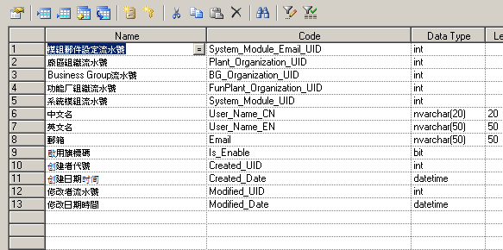

排程名稱
執行時間 | 9
執行單位 | 分，時，天，月，年

下次執行時間

